Sheet1
测试目的 | 用真是图片训练出模型预测fake数据

测试数据组成 | 1 | 细胞类型有1 和 7，批次有17P0603、20190523 和 redhouse
 | 2 | 真是数据1-7分为abc三份做训练
 | 3 | 用1-7生成fake数据（A，B1 B2 B3 C1 C2 C3）依次预测

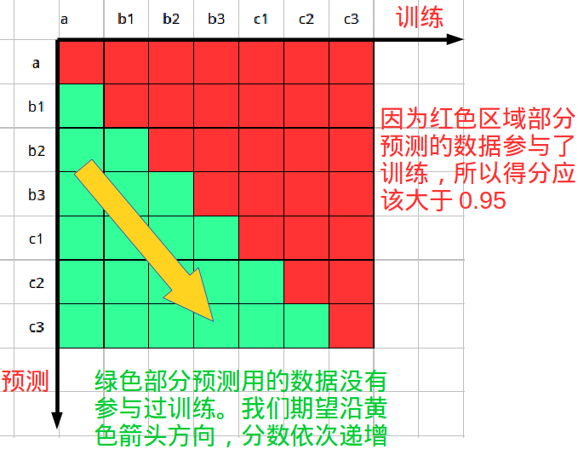
预期结果

测试环境 | 1 | 保证每个批次的数据平均分散到每份数据
 | 2 | 测试脚本所在代码分支(待补充)

测试步骤 | 1 | 执行测试脚本
 | 2 | 统计测试结果
 | 3 | 测试脚本内部说明(待补充)
测试结果：

train数据内容 | Model评估 | test数据内容 | type1 | type7 | 备注
 |  |  | test评估 | test评估
aModel(真实数据1=764 7=764) | 0.93169398907 | A
 |  | B1(1=3760 7=3180) | 0.860904 | 0.836478
 |  | B2(1=3760 7=3180) | 0.882713 | 0.823585
 |  | B3(1=3760 7=3190) | 0.898138 | 0.695925
 |  | C1(1=3760 7=3760) | 0.755031 | 0.899468
 |  | C2(1=3760 7=3180) | 0.82673 | 0.898404
 |  | C3(1=3740 7=3180) | 0.797059 | 0.808491
bModel(真实数据1=764 7=764) | 0.92857142857 | A
 |  | B1(1=3760 7=3180) | 0.748138 | 0.90283
 |  | B2(1=3760 7=3180) | 0.819415 | 0.907233
 |  | B3(1=3760 7=3190) | 0.786968 | 0.796238
 |  | C1(1=3760 7=3180) | 0.858511 | 0.854088
 |  | C2(1=3760 7=3180) | 0.833245 | 0.896855
 |  | C3(1=3740 7=3180) | 0.75615 | 0.912264
cModel(真实数据1=764 7=764) | 0.93766937669 | A
 |  | B1（1=3760 7=3180） | 0.837234 | 0.88522
 |  | B2（1=3760 7=3180 ） | 0.815426 | 0.847799
 |  | B3（1=3760 7=3190） | 0.855585 | 0.708464
 |  | C1（1=3760 7=3180） | 0.87367 | 0.824528
 |  | C2（1=3760 7=3180 ） | 0.81516 | 0.882075
 |  | C3（1=3740 7=3180） | 0.782086 | 0.873585
大部分预测结果在0.8以上，对比下表中使用fake图片训练的模型预测结果更高

train数据内容 | Model评估 | test数据内容 | type1 |  | type7 |  | 备注
 |  |  | test评估 | 预测数量 | test评估 | 预测数量
a数据生成fake图片（1=7640 7=7640） | 0.71178010471 | a（1=936 7=903） | 0.925214 | 955 | 0.537099 | 955
 |  | b1（1=367 298 ） | 0.934605 | 375 | 0.573826 | 375
 |  | b2（1=301 7=365） | 0.926027 | 376 | 0.498339 | 376
 |  | b3（1=363 7=298） | 0.931129 | 376 | 0.540268 | 376
 |  | c1（1=361 7=305） | 0.925208 | 376 | 0.606557 | 376
 |  | c2（1=362 7=302） | 0.91989 | 376 | 0.596026 | 376
 |  | c3（1=364 7=300） | 0.934066 | 374 | 0.486667 | 374
b生成的fake图片（15280） | 0.99738219895 | a（1= 936 7903） | 0.645299 | 955 | 0.578073 | 955
 |  | b1（1= 376 7=298） | 0.692098 | 375 | 0.573826 | 375
 |  | b2（1=365 7=301） | 0.693151 | 376 | 0.604651 | 376
 |  | b3（1=363 7=301） | 0.677686 | 376 | 0.557047 | 376
 |  | c1（1=361 7=305） | 0.67036 | 376 | 0.547541 | 376
 |  | c2（1=362 7=302） | 0.68232 | 376 | 0.559603 | 376
 |  | c3 （1=364 7=300 ） | 0.673077 | 374 | 0.58 | 374
c生成的fake图片（15264） | 0.99973794549 | a（1=903 7=936） | 0.40812 | 955 | 0.894795 | 955
 |  | b1（1=367 7=298） | 0.351499 | 375 | 0.889262 | 375
 |  | b2（1=365 7=301） | 0.427397 | 376 | 0.893688 | 376
 |  | b3（1=363 7=298） | 0.391185 | 376 | 0.85906 | 376
 |  | c1（1=361 7=305） | 0.407202 | 376 | 0.911475 | 376
 |  | c2（1=362 7=302） | 0.378453 | 376 | 0.943709 | 376
 |  | c3（1=364 7=300） | 0.406593 | 374 | 0.876667 | 374

